Indice


Ministerio de Hacienda y Economía
Dirección General de Presupuesto
Dirección de Estudios Económicos y Seguimiento Financiero

Índice

Tablas | Gráficos

Tabla 1. Resultados Presupuestarios del Gobierno Central | Gráfico 1. Figuras Impositivas con Mayor Recaudación
Tabla 2. Ingresos del Gobierno Central por Clasificación Económica
Tabla 3. Gastos del Gobierno Central por Clasificación Económica
Tabla 4. Gastos del Gobierno Central por Clasificación Institucional
Tabla 5. Gastos del Gobierno Central por Clasificación Funcional | Mapas
Tabla 6. Gastos para reducir la brecha de género según clasificador funcional
Tabla 7. Incidencia del gasto del Gobierno Central en el Cambio Climático | Mapa 1. Inversión Pública por Provincia

Ilustraciones | Anexos

Ilustración 1. Transferencias Corrientes del Gobierno Central | Anexo 1. Ingresos por Clasificación Económica
Ilustración 2. Transferencias de Capital del Gobierno Central | Anexo 2. Distribución Geográfica de Proyectos de Inversión
Ilustración 3. Top 3 Instituciones con Mayor Ejecución de Gastos | Anexo 3. Distribución por Programas
Ilustración 4. Proyectos de Inversión Pública por funciones | Anexo 4. Ejecución por Clasificación Funcional
Ilustración 5. Composición del Gasto del Gobierno Central por Finalidad

Tabla 2

Ministerio de Hacienda y Economía
Dirección General de Presupuesto
Dirección de Estudios Económicos y Seguimiento Financiero

Tabla 2. Ingresos por Clasificación Económica
Julio 2025 y 2026
Valores en Millones de RD$ |  |  |  |  |  |  |  |  | PIB Nominal (Millones RD$) | 6,143,649.5

Detalle | 2025 | 2026 |  |  |  | Variación 2025/2026 |  | % PIB
 | Percibido Julio | Presupuesto Inicial | Presupuesto Vigente | Percibido* | % Ejecución* |  |  |  | PIB Nominal (Millones RD$) | 8,677,138.3

 |  |  |  |  |  | Abs. | Rel.
 | 1 | 2 | 3 | 4 | 5 = (4/3) | 6 = (4 - 1) | 7 = (6/1) | 8 = 3/PIB
1.1 Ingresos Corrientes | 113,571.4 | 1,340,124.5 | 1,340,265.3 | 102,364.0 | 7.6% | -11,207.3 | -9.9% | 1.2%
1.1.1-Impuestos | 97,669.4 | 1,236,829.1 | 1,236,829.1 | 84,431.1 | 6.8% | -13,238.3 | -13.6% | 1.0%
1.1.1.1-Impuestos sobre el ingreso, las utilidades y las ganancias de capital | 36,115.3 | 428,719.1 | 428,719.1 | 35,830.9 | 8.4% | -284.4 | -0.8% | 0.4%
1.1.1.1.1-De personas físicas | 9,242.0 | 141,895.2 | 141,895.2 | 10,885.8 | 7.7% | 1,643.9 | 17.8% | 0.1%
1.1.1.1.2-De empresas y otras corporaciones | 22,011.9 | 205,943.4 | 205,943.4 | 20,217.4 | 9.8% | -1,794.6 | -8.2% | 0.2%
1.1.1.1.3-Otros impuestos sobre los ingresos | 4,861.4 | 80,880.5 | 80,880.5 | 4,727.7 | 5.8% | -133.8 | -2.8% | 0.1%
1.1.1.3.01-Impuesto por provisión de bienes y servicios en general | 803.0 | 15,075.8 | 15,075.8 | 484.1 | 3.2% | -318.9 | -39.7% | 0.0%
1.1.1.3.02-Impuesto por otro tipo de rentas no especificado | 509.9 | 8,288.7 | 8,288.7 | 651.2 | 7.9% | 141.3 | 27.7% | 0.0%
1.1.1.3.03-Impuesto por pagos al exterior en general | 1,835.9 | 25,978.2 | 25,978.2 | 2,129.3 | 8.2% | 293.4 | 16.0% | 0.0%
1.1.1.3.04-Impuesto sobre ventas bancas de apuesta de lotería | 25.3 | 211.1 | 211.1 | 11.7 | 5.6% | -13.6 | -53.7% | 0.0%
1.1.1.3.05-Impuesto sobre ventas bancas deportivas | 3.0 | 34.8 | 34.8 | 2.0 | 5.8% | -1.0 | -32.4% | 0.0%
1.1.1.3.06-Impuesto sobre máquinas tragamonedas | 92.0 | 1,245.2 | 1,245.2 | 99.1 | 8.0% | 7.1 | 7.7% | 0.0%
1.1.1.3.07-Impuesto por dividendos pagados o acreditados en el país | 1,167.1 | 25,307.4 | 25,307.4 | 1,019.6 | 4.0% | -147.5 | -12.6% | 0.0%
1.1.1.3.08-Impuesto por intereses pagados o acreditados en el exterior | 412.6 | 4,598.8 | 4,598.8 | 323.4 | 7.0% | -89.2 | -21.6% | 0.0%
1.1.1.4.06-Recargo máquinas tragamonedas | 0.2 | 3.4 | 3.4 | 0.2 | 4.6% | 0.0 | -18.1% | 0.0%
1.1.1.4.07-Intereses y recargos en la contribución de residuos sólidos | 12.4 | 137.1 | 137.1 | 7.1 | 5.2% | -5.4 | -43.1% | 0.0%
1.1.1.3-Impuestos sobre la propiedad | 3,970.0 | 71,510.5 | 71,510.5 | 4,760.3 | 6.7% | 790.3 | 19.9% | 0.1%
1.1.1.4-Impuestos sobre los bienes y servicios | 50,877.5 | 653,798.8 | 653,798.8 | 37,750.1 | 5.8% | -13,127.4 | -25.8% | 0.4%
1.1.1.5-Impuestos sobre el comercio y las transacciones internacionales/comercio exterior | 6,565.4 | 80,985.5 | 80,985.5 | 5,958.7 | 7.4% | -606.7 | -9.2% | 0.1%
1.1.1.6-Impuestos ecológicos | 140.8 | 1,809.6 | 1,809.6 | 130.7 | 7.2% | -10.1 | -7.2% | 0.0%
1.1.1.9-Impuestos diversos | 0.4 | 5.5 | 5.5 | 0.3 | 5.7% | -0.1 | -16.5% | 0.0%
1.1.9.1.01-Impuesto sobre constitución de fianzas y consignación de valores | 0.4 | 5.5 | 5.5 | 0.3 | 5.7% | -0.1 | -16.5% | 0.0%
1.1.2 - Contribuciones a la seguridad social | 382.0 | 5,411.4 | 5,411.4 | 383.0 | 7.1% | 1.1 | 0.3% | 0.0%
1.1.2.1 - Contribuciones de los empleados | 218.3 | 2,575.6 | 2,575.6 | 238.3 | 9.3% | 19.9 | 9.1% | 0.0%
1.1.2.1.1 - Contribuciones de empleados del sector público | 218.3 | 2,575.6 | 2,575.6 | 238.3 | 9.3% | 19.9 | 9.1% | 0.0%
1.2.1.2.02-Contribución de empleados del sector público | 22.4 | 0.0 | 0.0 | 24.2 | 0.0% | 1.9 | 8.4% | 0.0%
1.2.2.2.02-Contribución de empleados del sector público | 0.0 | 34.8 | 34.8 | 0.0 | 0.0% | 0.0 | -100.0% | 0.0%
1.2.2.2.03-Contribución de empleados al plan de pensiones de la P.N | 196.0 | 2,540.9 | 2,540.9 | 214.0 | 8.4% | 18.1 | 9.2% | 0.0%
1.1.2.2 - Contribuciones de los empleadores | 163.6 | 2,403.8 | 2,403.8 | 144.7 | 6.0% | -18.9 | -11.5% | 0.0%
1.1.2.2.1 - Contribuciones de empleadores del sector público | 163.6 | 300.0 | 300.0 | 144.7 | 48.2% | -18.9 | -11.5% | 0.0%
1.2.2.1.02 - Contribución patronal del sector público | 163.6 | 300.0 | 300.0 | 144.7 | 48.2% | -18.9 | -11.5% | 0.0%
1.1.2.2.2-Contribuciones de empleadores del sector privado | 0.0 | 2,103.8 | 2,103.8 | 0.0 | 0.0% | 0.0 | 0.0% | 0.0%
1.2.2.1.01-Contribución patronal del sector privado | 0.0 | 2,103.8 | 2,103.8 | 0.0 | 0.0% | 0.0 | 0.0% | 0.0%
1.1.2.4-Contribuciones no clasificables | 0.0 | 432.0 | 432.0 | 0.0 | 0.0% | 0.0 | 0.0% | 0.0%
1.1.3 - Ventas de bienes y servicios | 3,757.2 | 44,882.4 | 45,015.6 | 3,656.1 | 8.1% | -101.1 | -2.7% | 0.0%
1.1.3.1 - Ventas de establecimientos no de mercado | 3,039.2 | 36,790.0 | 36,923.2 | 2,997.1 | 8.1% | -42.1 | -1.4% | 0.0%
1.1.3.3 - Derechos administrativos | 718.0 | 8,092.4 | 8,092.4 | 659.0 | 8.1% | -59.0 | -8.2% | 0.0%
1.1.4 - Rentas de la propiedad | 10,406.6 | 19,925.1 | 19,925.1 | 12,532.5 | 62.9% | 2,125.9 | 20.4% | 0.1%
1.1.4.1 - Intereses | 0.1 | 660.8 | 660.8 | 0.0 | 0.0% | -0.1 | -100.0% | 0.0%
1.1.4.1.1 - Intereses internos | 0.1 | 660.8 | 660.8 | 0.0 | 0.0% | -0.1 | -100.0% | 0.0%
1.1.4.2 - Rentas de la propiedad distinta de intereses | 10,406.5 | 19,264.4 | 19,264.4 | 12,532.5 | 65.1% | 2,125.9 | 20.4% | 0.1%
1.1.4.2.1 - Dividendos y retiros de las cuasisociedades | 9,923.9 | 18,947.4 | 18,947.4 | 12,069.2 | 63.7% | 2,145.3 | 21.6% | 0.1%
1.1.4.2.2 - Arrendamientos de activos tangibles no producidos | 482.7 | 317.0 | 317.0 | 463.3 | 146.2% | -19.4 | -4.0% | 0.0%
1.1.6 - Transferencias corrientes recibidas | 6.0 | 18,551.8 | 18,559.5 | 0.0 | 0.0% | -6.0 | -100.0% | 0.0%
1.1.6.1 - Transferencias del sector privado | 0.0 | 0.0 | 7.6 | 0.0 | 0.0% | 0.0 | 0.0% | 0.0%
1.1.6.2 - Transferencias del sector público | 6.0 | 18,551.8 | 18,551.8 | 0.0 | 0.0% | -6.0 | -100.0% | 0.0%
1.1.7 - Multas y sanciones pecuniarias | 114.0 | 604.9 | 604.9 | 106.1 | 17.5% | -7.9 | -6.9% | 0.0%
1.1.9 - Otros ingresos corrientes | 1,236.2 | 13,919.7 | 13,919.7 | 1,255.2 | 9.0% | 19.1 | 1.5% | 0.0%
1.6.4.1.01-Depósitos en exceso | 0.0 | 0.0 | 0.0 | 0.0 | 0.0% | 0.0 | 1688.1% | 0.0%
1.6.4.1.02-Miscelaneos | 6.3 | 74.6 | 74.6 | 6.4 | 8.6% | 0.1 | 1.6% | 0.0%
1.6.4.1.07-Ingresos por diferencial del gas licuado de petróleo | 1,010.0 | 11,785.0 | 11,785.0 | 0.0 | 0.0% | -1,010.0 | -100.0% | 0.0%
1.6.4.1.09-Devolución de recursos a la CUT años anteriores | 199.8 | 0.0 | 0.0 | 1,093.6 | 0.0% | 893.8 | 447.4% | 0.0%
1.6.4.1.10-Patrimonio público recuperado | 5.0 | 0.0 | 0.0 | 25.1 | 0.0% | 20.1 | 401.4% | 0.0%
1.6.4.1.11-Ingresos por bienes extinguidos o decomisados | 0.0 | 60.0 | 60.0 | 130.1 | 216.9% | 130.1 | 0.0% | 0.0%
1.6.4.1.99-Otros ingresos diversos | 15.0 | 2,000.0 | 2,000.0 | 0.0 | 0.0% | -15.0 | -100.0% | 0.0%
1.2 Ingresos De Capital | 56.1 | 18.0 | 0.0 | 0.0 | 0.0% | -56.1 | -100.0% | 0.0%
1.2.1-Venta (disposición) de activos no financieros (a valores brutos) | 0.0 | 0.0 | 0.0 | 0.0 | 0.0% | 0.0 | 0.0% | 0.0%
1.2.4-Transferencias de capital recibidas | 0.0 | 18.0 | 0.0 | 0.0 | 0.0% | 0.0 | 0.0% | 0.0%
1.2.5 - Recuperación de inversiones financieras realizadas con fines de política | 56.1 | 0.0 | 0.0 | 0.0 | 0.0% | -56.1 | -100.0% | 0.0%
1.2.5.4 - Recuperación de préstamos realizados con fines de política | 56.1 | 0.0 | 0.0 | 0.0 | 0.0% | -56.1 | -100.0% | 0.0%
Total de Ingresos (1.1 + 1.2) | 113,627.4 | 1,340,142.5 | 1,340,265.3 | 102,364.0 | 7.6% | -11,263.4 | -9.9% | 1.2%
Donaciones | 18.0 | 2,133.7 | 2,340.8 | 15.4 | 0.7% | -2.6 | -14.6% | 0.0%
- Corrientes | 0.0 | 432.4 | 602.9 | 1.0 | 0.2% | 1.0 | 0.0% | 0.0%
- Capital | 18.0 | 1,701.2 | 1,737.9 | 14.4 | 0.8% | -3.6 | -20.1% | 0.0%
Total de Ingresos con Donaciones | 113,645.4 | 1,342,276.1 | 1,342,606.1 | 102,379.4 | 7.6% | -11,266.1 | -9.9% | 1.2%

Notas: *Cifras preliminares.
1. Se incluyen los Recursos de Captación Directa.
2. Fecha de imputación al 31/07/2026 // Fecha de registro al 07/08/2026
3. Se utilizó el PIB del Panorama Macroeconómico actualizado al 09 de junio del 2026, elaborado por el Ministerio de Hacienda y Economía.
4. El presupuesto vigente corresponde al presupuesto aprobado, referente a la Ley núm. 43-26 que modifica la Ley núm. 99-25 de Presupuesto General del Estado para el ejercicio presupuestario del año 2026. Adicionalmente, las modificaciones también cumplen con los criterios dispuestos en el artículo 48 de la Ley Orgánica de Presupuesto para el Sector Público (Ley núm. 423-06).
Fuente: Sistema de Información de la Gestión Financiera (SIGEF).

1.Fecha de imputación al 31/07/2022 // Fecha de registro al 07/08/2022

Gráfico 1

 | Ministerio de Hacienda y Economía
 | Dirección General de Presupuesto
 | Dirección de Estudios Económicos y Seguimiento Financiero

Gráfico 1. Figuras impositivas con mayor recaudación
Julio 2025 y 2026
 | Valores en Millones RD$

 |  |  | 2025 | 2026
 |  | IR-2 | 18,637.4 | 19,596.5 | 5.1%
 |  | ITBIS | 32,362.7 | 23,350.9 | -27.8%
 |  | IR-1 | 7,009.4 | 8,627.1 | 23.1%
 |  | Arancelarios | 5,597.9 | 5,056.6 | -9.7%
 |  | Hidrocarburos | 5,500.0 | 5,280.6 | -4.0%

 | Nota: *Cifras Preliminares.
 | 1. Fecha de imputación al 31/07/2026 // Fecha de registro al 07/08/2026
 | Fuente: Sistema de Información de la Gestión Financiera (SIGEF).

Ilustración 1
Ministerio de Hacienda
Dirección General de Presupuesto
Dirección de Estudios Económicos y Seguimiento Financiero

 | Ilustración 3. Transferencias Corrientes del Gobierno Central
 | Julio 2026
 | Valores en millones de RD$
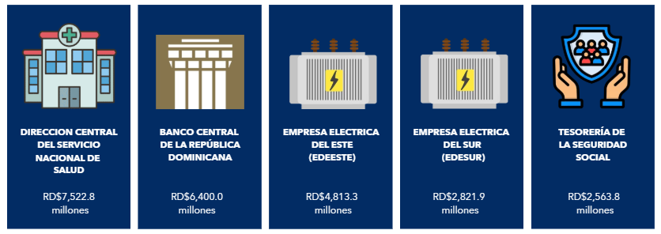

Notas: *Cifras preliminares.
1. Fecha de imputación al 31/07/2026 y de registro al 07/08/2026.
Fuente: Sistema de Información de la Gestión Financiera (SIGEF).

Ilustración 2
Ministerio de Hacienda
Dirección General de Presupuesto
Dirección de Estudios Económicos y Seguimiento Financiero

 | Ilustración 3. Transferencias de Capital del Gobierno Central
 | Julio 2026
 | Valores en millones de RD$
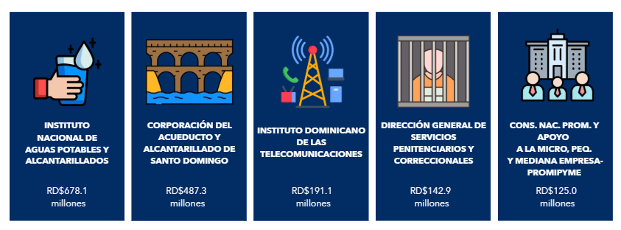

Notas: *Cifras preliminares.
1. Fecha de imputación al 31/07/2026 y de registro al 07/08/2026.
Fuente: Sistema de Información de la Gestión Financiera (SIGEF).

Ilustración 3

Ministerio de Hacienda y Economía
Dirección General de Presupuesto
Dirección de Estudios Económicos y Seguimiento Financiero

Ilustración 3. Top 3 Instituciones con mayor ejecución de gastos - Julio 2026
Valores en millones de RD$
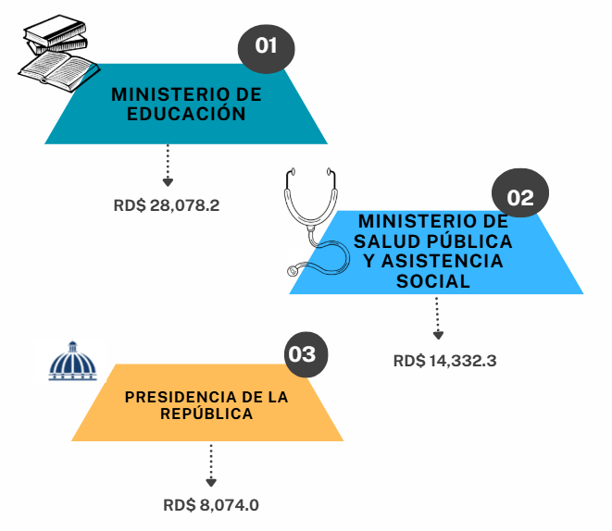

Notas: *Cifras preliminares.
1.Fecha de imputación al 31/07/2026 // Fecha de registro al 07/08/2026
Fuente: Sistema de Información de la Gestión Financiera (SIGEF).

Mapa Inversión Pú.

 |  |  | Ministerio de Hacienda y Economía
 |  |  | Dirección General de Presupuesto
 |  |  | Dirección de Estudios Económicos y Seguimiento Financiero

País | Provincia | Montos
República Dominicana | Distrito Nacional | 1,053.7
República Dominicana | Azua | 427.4
República Dominicana | Bahoruco | 106.8
República Dominicana | Barahona | 200.5
Puerto Plata
República Dominicana | Dajabón | 468.2
Monte Cristi
República Dominicana | Duarte | 241.9
República Dominicana | Elías Piña | 41.4
Valverde
Espaillat
República Dominicana | El Seibo | 8.1
María Trinidad Sanchez
República Dominicana | Espaillat | 82.0
Dajabón
República Dominicana | Independencia | 75.0
Santiago Rodríguez
11.5
Hermanas Mirabal
128.0
República Dominicana | La Altagracia | 209.4
República Dominicana | La Romana | 52.9
Santiago
320.2
Duarte
Samaná
República Dominicana | La Vega | 174.2
República Dominicana | María Trinidad Sánchez | 29.9
República Dominicana | Monte Cristi | 435.7
República Dominicana | Pedernales | 915.2
Elías Piña
La Vega
174.2
Sanchez Ramírez
República Dominicana | Peravia | 19.4
Hato Mayor
423.1
República Dominicana | Puerto Plata | 145.3
San Juan
Monseñor Nouel
19.0
Monte Plata
República Dominicana | Hermanas Mirabal | 128.0
El Seibo
República Dominicana | Samaná | 92.0
República Dominicana | San Cristóbal | 81.5
San José de Ocoa
República Dominicana | San Juan | 55.9
República Dominicana | San Pedro de Macorís | 56.6
Azua
San Cristobal
Santo Domingo
La Altagracia
República Dominicana | Sánchez Ramírez | 195.7
Bahoruco
San Pedro de Macorís
La Romana
República Dominicana | Santiago | 320.2
Independencia
República Dominicana | Santiago Rodríguez | 11.5
República Dominicana | Valverde | 23.1
Peravia
Distrito Nacional
1,053.7
República Dominicana | Monseñor Nouel | 19.0
República Dominicana | Monte Plata | 32.3
Barahona
República Dominicana | Hato Mayor | 423.1
República Dominicana | San José de Ocoa | 320.5
República Dominicana | Santo Domingo | 2,046.2
Pedernales

 |  |  |  | Notas: *Cifras preliminares.
 |  |  |  | 1. Fecha de recaudación al 31/07/2026// Fecha de registro al 07/08/2026.
 |  |  |  | Fuente: Sistema de Información de la Gestión Financiera (SIGEF).

Ilustración 4


Ministerio de Hacienda y Economía
Dirección General de Presupuesto
Dirección de Estudios Económicos y Seguimiento Financiero

Ilustración 4. Proyectos de Inversión Pública por funciones
Julio 2026
Valores en millones de RD$
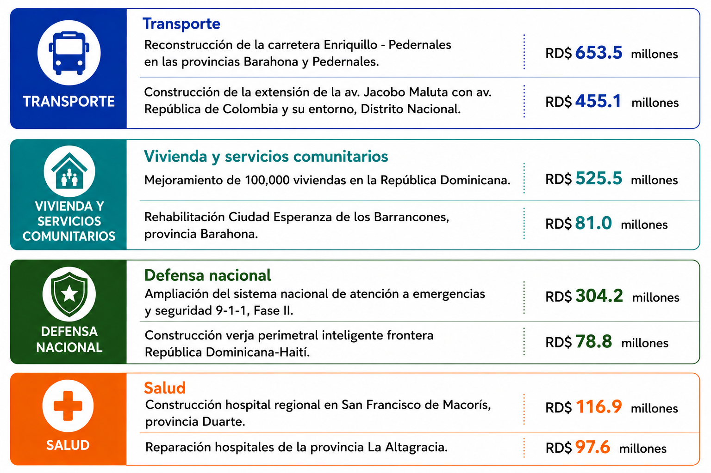

 | Notas: *Cifras preliminares.
 | 1. Fecha de recaudación al 31/07/2026// Fecha de registro al 07/08/2026.
 | Fuente: Sistema de Información de la Gestión Financiera (SIGEF).

Ilustración 5

Ministerio de Hacienda y Economía
Dirección General de Presupuesto
Dirección de Estudios Económicos y Seguimiento Financiero

Ilustración 5. Composición del Gasto del Gobierno Central por Finalidad
Julio 2026
Valores en millones de RD$

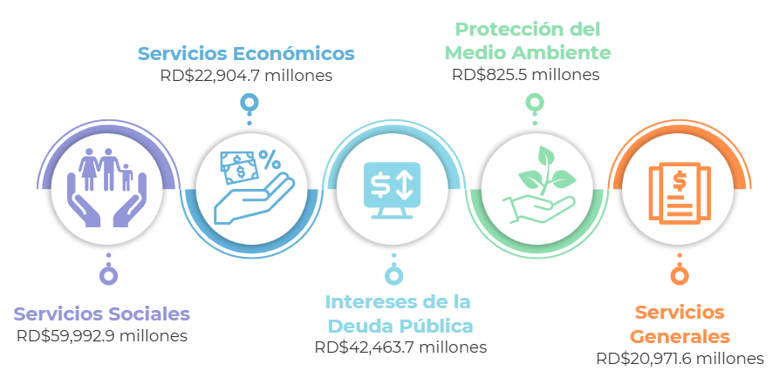

 | Notas:
 | Cifras preliminares.
 | 1. Fecha de imputación al 31/07/2026 // Fecha de registro al 07/08/2026
 | Fuente: Sistema de Información de la Gestión Financiera (SIGEF).

